상품제안서
포토글라스 퓨어롱450ml | 상품코드: F08736

 |  |  |  |  |  |  | 02-412-0044 | www.easy1.co.kr
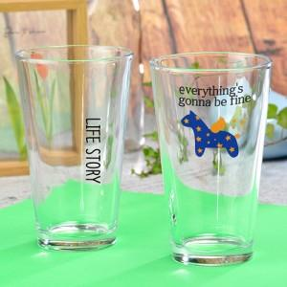 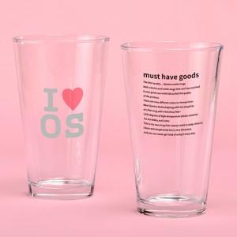

【상세/제작정보】

【인쇄/포장옵션】 | 풀칼라 / 포장불가능

【공급단가】 | 수량 | 100~ | 300~ | 500~ | 1,000~ | 3,000~
*VAT별도 | 단가 | 5,460원 | 5,260원 | 5,070원 | 4,870원 | 4,680원

【상품 URL】 | http://www.easy1.co.kr/src/goods_detail.php?gdno=8736

